Datos personales
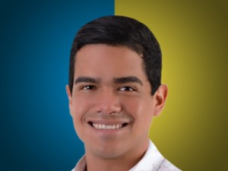

Nombres: | Eduardo Israel
Apellidos: | Mendoza Hurtado
Facebook: | https://www.facebook.com/Mendoza.H.Eduardo
Twitter: | @eduardom_endoza
Descripción:

